OR
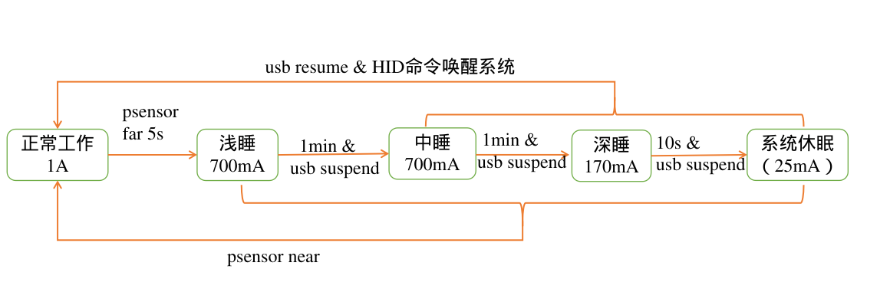
包需求（OR）
序号 | 需要分类 | 需求名称 | 关键需求描述 | 使用场景 | 市场价值
1 | 性能 | 低功耗 | 满足功耗性能指标 1.正常工作时，功耗不高于5w 2.系统休眠，功耗不高于0.2w | 设备连接box，手机，PC设备，不使用时处于待机模式 | 降低功耗，节能减排

